Foglio1

Firenze, 27 ottobre 2020 - Covid, sono oggi 1.823 i nuovi positivi al coronavirus (ieri erano 2171) (1.515 identificati in corso di tracciamento e 308 da attività di screening) su un totale di 35.284 casi, registrati dall’inizio dell’epidemia. I nuovi casi sono il 5,4% in più rispetto al totale del giorno precedente. L'età media dei 1.823 casi odierni è di 44 anni circa (il 16% ha meno di 20 anni, il 27% tra 20 e 39 anni, il 34% tra 40 e 59 anni, il 17% tra 60 e 79 anni, il 6% ha 80 anni o più). Oggi si registrano 15 nuovi decessi: 6 uomini e 9 donne con un'età media di 83,9 anni. Relativamente alla provincia di residenza, le persone decedute sono: 1 a Firenze, 2 a Prato, 2 a Pistoia, 1 a Massa Carrara, 5 a Pisa, 3 a Livorno, 1 a Arezzo.
 |  |  |  |  | In data 27 ottobre l’incremento nazionale dei casi è +4,05% (ieri +3,23%) con 564.778 contagiati totali, 271.988 dimissioni/guarigioni (+3.362) e 37.700 deceduti (+221); 255.090 infezioni in corso (+18.406). Elaborati 177.398 tamponi (ieri 124.686); 21.994 positivi; rapporto positivi/tamponi 12,61% (ieri 13,64%). Ricoverati con sintomi +958 (13.955); terapie intensive +127 (1.411). Nuovi casi soprattutto in: Lombardia 5.035; Campania 2.761; Piemonte 2.458; Lazio 1.993; Toscana 1.823; Veneto 1.526; Emilia Romagna 1.413; Liguria 1.127; Sicilia 860; Puglia 611; Marche 380; Abruzzo 345; Umbria 314; P.A. Trento 257; P.A. Bolzano 242; Friuli 241.

Di seguito i casi di positività sul territorio con la variazione rispetto a ieri. Sono 10.478 i casi complessivi ad oggi a Firenze (617 in più rispetto a ieri), 2.617 a Prato (205 in più), 2.600 a Pistoia (147 in più), 2.395 a Massa (47 in più), 3.693 a Lucca (110 in più), 4.564 a Pisa (183 in più), 2.367 a Livorno (204 in più), 3.275 ad Arezzo (223 in più), 1.667 a Siena (47 in più), 1.078 a Grosseto (40 in più). Sono 550 i casi positivi notificati in Toscana, ma residenti in altre regioni. Sono 969, quindi, i casi riscontrati oggi nell'Asl Centro, 544 nella Nord Ovest, 310 nella Sud est.

Le persone ricoverate nei posti letto dedicati ai pazienti Covid oggi sono complessivamente 923 (34 in più rispetto a ieri, più 3,8%), 119 in terapia intensiva (9 in più rispetto a ieri, più 8,2%).

 |  |  |  |  |  |  |  |  |  |  |  |  |  | https://www.ars.toscana.it/banche-dati/dati-sintesi-sintcovid-aggiornamenti-e-novita-sul-numero-dei-casi-deceduti-tamponi-per-provincia-e-per-asl-della-regione-toscana-e-confronto-con-italia-con-quanti-sono-i-decessi-per-comune?provenienza=home_ricerca&dettaglio=ric_geo_covid&par_top_geografia=090
 |  | OGGI |  |  |  |  | IERI

ieri | oggi
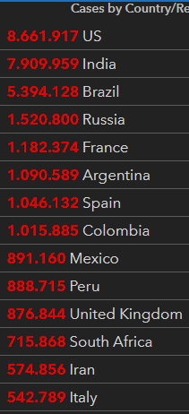
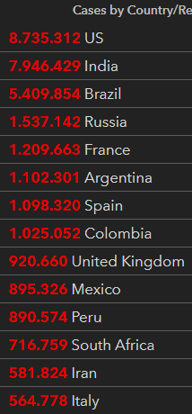

 |  |  |  |  | delta +221

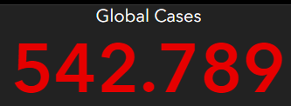
 |  |  |  | Italy
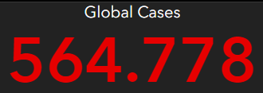

 |  |  | OGGI |  |  | IERI

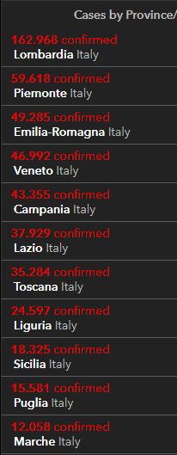
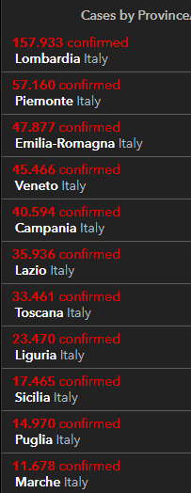
2020-10-27
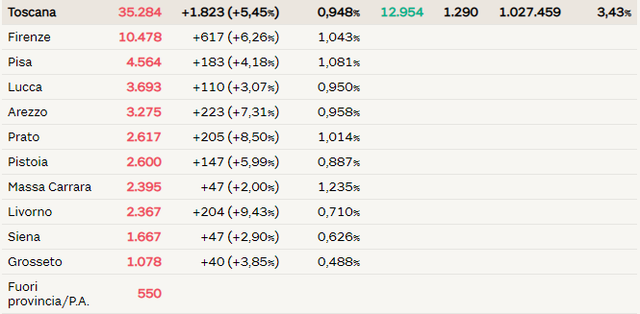

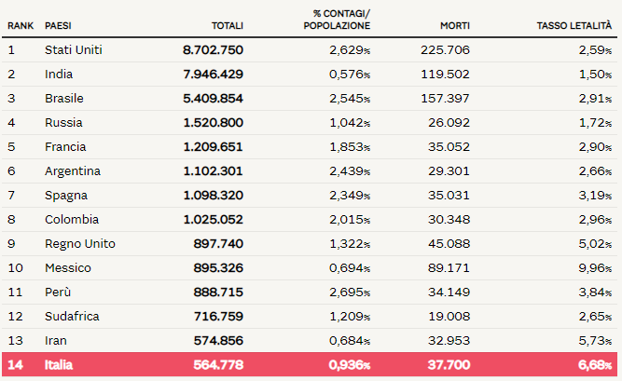

 |  |  |  |  |  |  |  |  |  |  | Regione Toscana
 |  |  |  |  |  |  |  |  | 2020-05-30 | 2020-05-31 | 2020-06-01 | 2020-06-02 | 2020-06-03 | 2020-06-04 | 2020-06-05
 |  |  |  |  |  |  |  | Firenze | 3464 | 3467 | 3468 | 3471 | 3473 | 3473 | 3478
 |  |  |  |  |  |  |  | Pistoia | 675 | 675 | 675 | 676 | 676 | 677 | 677
 |  |  |  |  |  |  |  | Lucca | 1361 | 1361 | 1362 | 1363 | 1364 | 1364 | 1364
 |  |  |  |  |  |  |  | Siena | 438 | 438 | 438 | 438 | 438 | 438 | 438
 |  |  |  |  |  |  |  | Massa Carrara | 1049 | 1049 | 1049 | 1049 | 1049 | 1049 | 1050
 |  |  |  |  |  |  |  | Arezzo | 676 | 676 | 677 | 677 | 677 | 677 | 677
 |  |  |  |  |  |  |  | Pisa | 892 | 893 | 893 | 896 | 896 | 896 | 896
 |  |  |  |  |  |  |  | Livorno | 556 | 556 | 556 | 556 | 557 | 557 | 557
 |  |  |  |  |  |  |  | Grosseto | 425 | 425 | 425 | 426 | 426 | 426 | 426
 |  |  |  |  |  |  |  | Prato | 564 | 564 | 564 | 565 | 585 | 585 | 586

 |  |  |  |  |  |  |  |  |  | OGGI | 2020-06-05

